Sheet1


Integrantes:
Yalta Georgina Alegría,
Max Antoni Martinez,
Alexander Vado Barkalov
Docente: Maria Elena Matute Ramirez
Fecha: 27/09/2024

Problema 1
Un distribuidor de comestibles al mayoreo en una gran ciudad desea saber si la demanda es lo bastante grande como para justificar la inclusión de un nuevo producto a sus existencias. Para tomar la decisión, plantea añadir este producto a una muestra de los almacenes a los que abastece para estimar el promedio de las ventas mensuales. El únicamente suministra a 4 grandes cadenas en la ciudad. Así que, por conveniencia administrativa, decide usar muestreo aleatorio estratificado con cada cadena como estrato, Hay 24 almacenes en el estrato 1, 36 en el estrato 2, 30 en el estrato 3 y 30 en el estrato 4. El distribuidor tiene suficiente tiempo y dinero para obtener datos sobre ventas en los 20 almacenes.
Dado que no tiene información previa respecto a ala varianzas de los estratos y como el costo del muestreo es el mismo en cada estrato decide aplicar la asignación proporcional. ¿Qué tamaño tendrían las submuestras de cada estrato?
Supongamos que el nuevo producto es introducido en cada submuestra del inicio 1 Obteniendo después de un mes de ventas promedios en córdobas de 99,100,98,100 para la submuestra de los estratos 1,2,3 y 4 respectivamente y varianzas en córdobas de 78.67,55.60,39.50,112.50 para las submuestras de los estratos 1,2,3, y 4 respectivamente
Obtener el intervalo de confianza al 95% para la venta mensual promedio del nuevo producto.
Identifique el valor del error máximo permitido de la estimación de la venta mensual promedio del nuevo producto del inciso 2.
$$\sum{N^{2}∗\frac{S^{2}}{n}(1−\frac{ni}{Ni})}$$
Tabulacion de datos
Estrato | Ni | ni | Media | Varianza | Ni*Xi | N^2 | S^2
1 | 24 | 4 | 99 | 78.67 | 2376 | 576 | 6188.9689 | 742676.268
2 | 36 | 6 | 100 | 55.6 | 3600 | 1296 | 3091.36 | 556444.8
3 | 30 | 5 | 98 | 39.5 | 2940 | 900 | 1560.25 | 234037.5
4 | 30 | 5 | 100 | 112.5 | 3000 | 900 | 12656.25 | 1898437.5
 | 120 |  |  |  | 11916 |  |  | 3431596.068 | = | 1852.4567655 | Raiz cuadrada

 | Media muestral estratificada
 | Xst | = | 99.3

 | Error estandar de X
 | oX | = | 15.437139712

 | Estimador por intervalo:
 | + | 130.17
 | - | 68.43

 | Estimador por intervalo de confianza del 95% para u
 | 68.42 <= u <= 130.17

 | Error muestral maximo permitido |  |  |  | = | 30.874279425

Problema 2
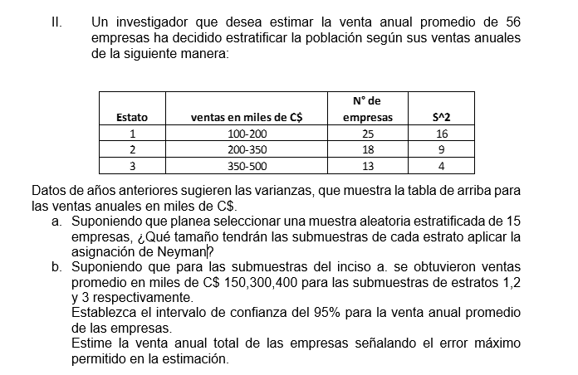
Estrato | Ventas e miles de C$ | Numero de empresas (N) | Varianaza S^2
1 | 100-200 | 25 | 16
2 | 200-350 | 18 | 9
3 | 350-500 | 13 | 4
Total: |  | 56

n | Desviacion estandar S^2 | Ni*Si | Tamaño de submuestra
15 | 4 | 100 | 8.33
 | 3 | 54 | 4.5
 | 2 | 26 | 2.17
 |  | 180

 | Media de la submuestra | Media ponderada de la muestra | Varianza ponderada | Desvicacion estandar ponderada
 | 150 | 3750 | 0.3986 | 0.832
 | 300 | 5400 | 0.1860
 | 400 | 5200 | 0.1078
 |  | 14350 | 0.6923
 |  | 256.25
 | Nivel de confianza 95% | Intervalo de confianza
 | 1.96 | 254.62
 | Error maximo permitido | 257.88
 | 1.63

 | El intervalo de confianza del 95% para la venta anual promedio es: Inferior: 254,62 y superior: 257,88

problema 4
Una corporación desea obtener información acerca de la efectividad de una máquina comercial, se va a entrevistar por teléfono a un numero de jefes de la división, para pedirles que califiquen la maquinaria con base en una escala numérica. Las divisiones están localizadas en Norteamérica, Europa y Asia, motivo por el cual, usaremos muestreo estratificado. La tabla siguiente proporciona los costos en dólares por entrevista, varianzas aproximadas de las calificaciones y los tamaños de los estratos que se han establecidos.
Sí la corporación quiere estimar la calificación promedio con un error máximo promedio de 0.6325, determine el tamaño de la muestra requerido y según la asignación aproximada, los tamaños de submuestra por estrato.
Supongamos que la corporación tiene únicamente 400 dólares para gastar en muestreo, determine el tamaño de muestra y los tamaños de submuestras por estrato necesarios para ese presupuesto.
Estrato | Ni | S2 | ci | (Ni *Si ) / sqrt(ci) | Ni *Si * sqrt(ci) | N*S2 | N2*(E2/4) + Sum(N*S2) | n | ni2 | ni3 | (NiSi / sqrt(ci))/Sum(NiSi/sqrt(ci)
NorteAmerica | 112.00 | 2.25 | 9.00 | 56.00 | 504.00 | 252.00 |  |  | 15.95 | 16.00 | 0.61
Europa | 68.00 | 3.24 | 25.00 | 24.48 | 612.00 | 220.32 |  |  | 6.97 | 7.00 | 0.27
Asia | 39.00 | 3.24 | 36.00 | 11.70 | 421.20 | 126.36 |  |  | 3.33 | 4.00 | 0.13
Total | 219.00 |  |  | 92.18 | 1537.20 | 598.68 | 5395.45 | 26.26 | 26.26 |  | 1.00

E = 0.6325 |  |  |  |  |  |  | Costo de solo 400$
ni = ? |  | E = | 0.6325 |  |  |  | Costo minimo |  | = | 400
Ci = si |  |  |  |  |  |  | n1*9 + n2*25 + n3*36 |  | = | 400
Ni = si |  |  |  |  |  |  | n(0.62)*9 + n(0.27)*25 + n(0.13)*36 |  | = | 400
S^2 Si |  |  |  |  |  |  | n(5.47 + 6.64+4.57) |  | = | 400
 |  |  |  |  |  |  | n |  | = | 23.986468905
 |  |  |  |  |  |  | n1 |  | = | 15
 |  |  |  |  |  |  | n2 |  | = | 6
 |  |  |  |  |  |  | n3 |  | = | 3

